FPP资源表
优先级 | 类别 | 名称 | 描述 | 参考图 | 说明
A | Miu | miu_move | Miu往手指方向移动时 |  | 请注意Miu的方向性，是4方向还是8方向
 |  | miu_idle | kiss住手指，且手指停顿时
 |  | miu_release | 手指放开时，慌乱的表情
 |  | miu_die | Miu破裂、消失的死亡动画
B | 钻石Miu | pickup_diamond | 钻石(未套在Miu上时，较小)
 |  | shell_diamond | 套在Miu上的钻石外壳
 |  | diamond_break | 钻石外壳碎裂的动画
B | 气泡Miu | bubble | 气泡
 |  | miu_puff | Miu吃下气泡变大的动画
 |  | miu_big_move | 气泡Miu的Move状态 |  | 大型Miu可以用于堵住小的吸入口
 |  | miu_big_idle | 气泡Miu的idle状态
 |  | miu_big_release | 气泡Miu的放开时慌乱的形态
 |  | miu_big_die | 气泡Miu破裂、消失的死亡动画
A | 沉睡的miu | miu_sleeping | 在气泡中沉睡着的Miu，玩家不能操控，需要其它miu来激活它
A | 锯齿怪兽 | spike_monster | 锯齿怪兽的动画 | 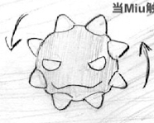 | 锯齿怪兽在游戏中可能是静止的，也可能是沿路径移动的，所以让它一直在旋转会好一些
B | 吐舌怪兽 | tongue_monster | 吐舌怪兽 |  | 因为怪物的部分在舌头下面，一部分在舌头上面，所以可能怪物资源需要分成2部分来制作
 |  | tongue_monster_tongue | 吐舌怪兽的舌头 |  | 舌头碰到Miu后会把Miu粘走
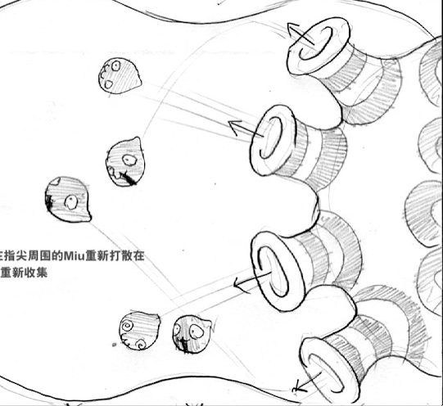
B | 喷头怪兽 | eject_monster_1 | 有1个大吸入口，多个喷出口的怪兽 |  | 吸入口吸入miu后，从喷口喷出
 |  | eject_monster_2 | 有多个喷出口的怪兽 |  | 从喷出口会喷出怪兽
 |  | eject_monster_3 | 有1个小吸入口的怪兽 |  | 被吸入口吸入的miu会消失，吸入口可以被气泡miu堵住
C | BOSS | BOSS本体
 |  | BOSS攻击动画 |  |  | BOSS攻击时，身上的喷头会喷出锯齿怪兽与钻石
 |  | BOSS弱点暴露动画 |  |  | BOSS弱点暴露时，玩家的钻石Miu可以攻击到BOSS弱点
 |  | BOSS受伤动画 |  |  | 玩家攻击到BOSS后，BOSS会播放受伤动画
A | 大背景 | background_1 | 大背景，渐变色
A | 背景物 | background_2 | 小背景
A | 地形 | border | 地图边缘，有多种弧度，可以互相重叠衔接
 |  | border_spike | 带刺的地图边缘
 |  | border_narrow | 突起的地图边缘，用来制造仅供1个miu通过的狭长区域
B | 障碍 | pillar | 带裂缝的柱子，会被钻石Miu击碎

